A Y II D3
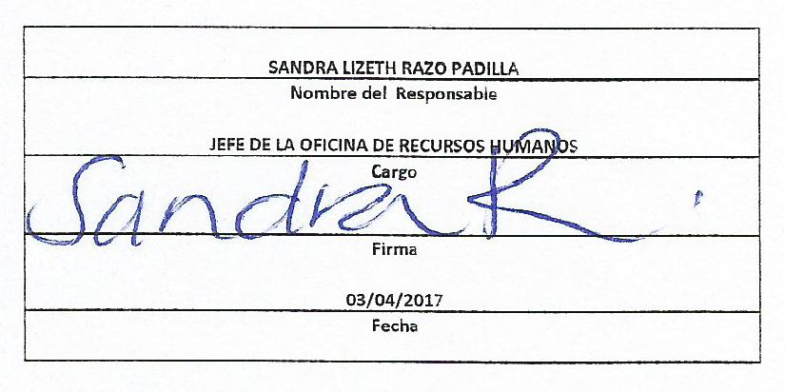
Formato: Personal Comisionado |  |  |  |  |  |  |  |  |  |  |  |  |  |  |  |  |  |  |  |  | ENTIDAD FEDERATIVA: Baja California
Fondo de Aportaciones para la Educación Tecnológica y de Adultos/Instituto Nacional para la Educación de los Adultos (FAETA/INEA) |  |  |  |  |  |  |  |  |  |  |  |  |  |  |  |  |  |  |  |  |  | 1er Trimestre | 2017

R.F.C. | CURP | Nombre | Clave integrada | Clave Presupuestal |  |  |  |  |  |  | Fecha Comisión |  | Percepciones pagadas en el Periodo de Comisión con Presupuesto Federal* | Percepciones pagadas en el Periodo de Comisión con Presupuesto de otra fuente* | Clave CT Origen | CT Destino dentro del sector |  | Lugar de la comisión fuera del sector educativo | Tipo de Comisión | Función Específica | Objeto de la comision | No. Oficio
 |  |  |  | Partida Presupuestal | Código de Pago | Clave de Unidad | Clave de Sub Unidad | Clave de Categoría | Horas Semana Mes | Número de Plaza | Inicio | Conclusión |  |  |  | Clave | Turno

FOAE610125B20 | FOAE610125MBCLGL05 | ELVIRA FLORES AGUIRRE | 831011401T038230001 | 83101 | 1 | 4 | 1 | T03823 | 0 | 1 | 20140726 | 20180731 | 73,936.04 | 0.00 | 02FIA0001I | 02 | Matutino |  | A | SECRETARIA DE PRESTAMOS A CORTO Y MEDIANO PLAZO | ATENDER ASUNTOS SINDICALES | SG/068/2014
RUGA580803TL7 | RUGA580803MBCZRN08 | MARIA DE LOS ANGELES RUIZ GRAJEDA | 831011830A018070008 | 83101 | 1 | 8 | 30 | A01807 | 0 | 8 | 20141003 | 20180930 | 61,879.55 | 0.00 | 02FIA0001I | 02 | Matutino |  | A | SECRETARIA DE PREVISION SOCIAL | SECRETARIA DE ORGANIZACIÓN Y FINANZAS | DPAyE/SRH/1466/2014
MIEI7708088J3 | MIEI770808MSLLSS02 | MARIA ISIDORA MILLAN ESPINOZA | 831011701T038200032 | 83101 | 1 | 7 | 1 | T03820 | 0 | 32 | 20141003 | 20180930 | 68,906.64 | 0.00 | 02FIA0001I | 02 | Matutino |  | A | SECRETARIA GENERAL DEL COMITÉ DIRECTIVO DE LA SECCION SINDICAL 02 | ATENDER ASUNTOS SINDICALES | DPAyE/SRH/1466/2014
LUGS720513N89 | LUGS720513MMCNMC07 | MARIA DEL SOCORRO LUNA GOMEZ | 831011719T038200034 | 83101 | 1 | 7 | 19 | T03820 | 0 | 34 | 20150201 | 20180930 | 70,960.64 | 0.00 | 02FIA0001I | 02 | Matutino |  | A | APOYO SINDICAL EN TIJUANA | ATENDER ASUNTOS SINDICALES | DPAyE/SRH/081/2015
GUAK730328NR4 | GUAK730328MBCDRR07 | KARLA GUDIÑO ARAGON | 831011705T038200077 | 83101 | 1 | 7 | 5 | T03820 | 0 | 77 | 20141003 | 20180930 | 69,471.32 | 0.00 | 02FIA0001I | 02 | Matutino |  | A | SECRETARIA DE TRABAJO Y CONFLICTOS | ATENDER ASUNTOS SINDICALES | DPAyE/SRH/1466/2014
FEOB661103ST1 | FEOB661103MBCLSR05 | BARBARA FELIX OSUNA | 831011711T038200045 | 83101 | 1 | 7 | 11 | T03820 | 0 | 45 | 20141003 | 20180731 | 69,308.11 | 0.00 | 02FIA0001I | 02 | Matutino |  | A | SECRETARIA GENERAL DEL COMITÉ DIRECTIVO DE LA SECCION SINDICAL 02 | ATENDER ASUNTOS SINDICALES | SG/068/2014
Total Personas : | 6 |  |  |  |  |  |  |  | Total Plazas : |  | 6 | Total Pto. Federal | 414,462.30

 |  |  |  |  |  |  |  |  |  |  | Total Ppto. Otras Fuentes |  |  |  | 0.00

*Total de Percepciones reportadas por la Entidad Federativa como pagadas al trabajador durante la comisión.
Fuente : Información proporcionada por las Entidades Federativas.

